Sheet1
TODOリスト |  | 対応済 | 確認済
1 | ソースコード上のコメント（例：// DBに受け取った画像ファイルを格納する）が少ない。 ３行ごとに１コメントを目安に追加してください。 |  |  | ← | 次の作業
2 | 何かシステムに予期されないエラーが発生した場合にエラーページに遷移するような処理を行ってください。 | ● | ●
3 | バックエンド（サーブレット）でもフロントエンドと同じようなエラーチェック（validation処理）をしてください。
4 | 管理者は会員一覧情報が見れるような画面を作成してください。なお、管理者のみが会員情報の修正。削除ができるような機能と画面も作成してください。 | ● | ●
5 | 様々なサーブレットでprocessRequestというメソッドを使って共通化しているやり方は英断だと思います。しかし、新入社員には少々早いためここでは共通化せずdoGet()メソッド内で処理を記入し、doPost()メソッドではdoGet()メソッドを呼び出す形に修正してください。
6 | DBで指定したデータ入力のチェックをしていない。 ➢ 例）BOOKテーブルBOOK_CONTENTに制限を超える１２８文字以上を入力した際に「図書内容は１２８文字以内まで入力してください。」などのエラーメッセージを表示するべき。  これは一例であり、ほかの項目も同じ処理を施してください。現在１２８文字以上登録しようとすると「登録できませんでした。」というメッセージが出ますが、これだとユーザー側にどのデータの何がダメだったのかが伝わりません。  入力欄の隣にあらかじめ「○○文字以内」という注意書きをsmallタグで記入してください。
7 | 販売価格の入力にインクリメントデクリメント（▲▼）を採用していますが、値段を一円単位で入力するという仕様は不自然なので取り除いてください。
8 | 販売価格に負の数（-1000）が入れてしまう。 ➢ ０以上の整数になるようにしてください。
9 | 発行日に未来の日付が登録できてしまう。 ➢ 発行日は今日からそれ以前までの日付のみ入力できるようにチェックを入れてください。 | ● | ●
10 | ISBNコードは１０桁か１３桁のみです。１０桁か１３桁かのチェックを実装してください。 | ● | ●
11 | 図書情報更新完了後に図書リストで変更を加えられた本の画像が見えなくなる。 | ● | ●
12 | 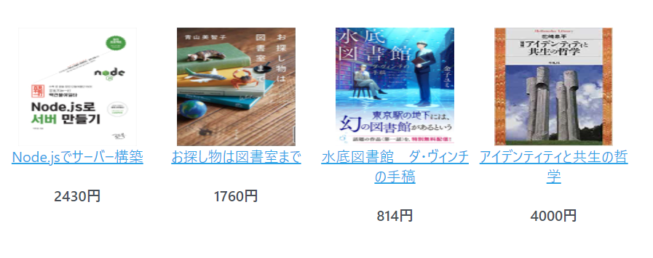 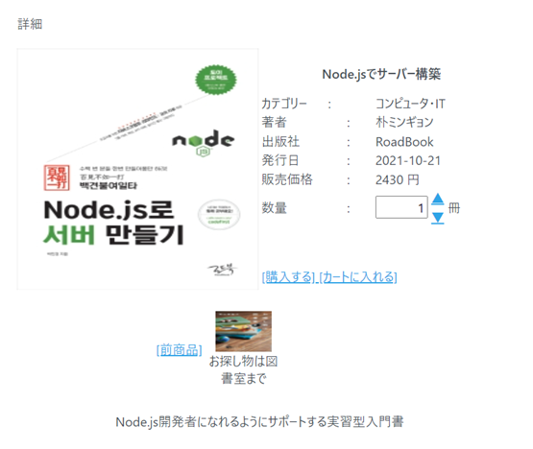 注文の際、前商品の画像が本来とは逆である。 ➢ 以下の画像ではNode.jsでサーバー構築の後にお探し物は図書室までという本がリストに掲載されていますが、 詳細ページに行くと、後商品ではなく前商品として画像が出ています。正しくは後商品として表示されるべきです。 | ● | ●
13 | 注文詳細ページで商品の総額が算出及び表示されていません。 | ● | ●
14 | 会員側で見れる注文履歴に関してですが、１ページに１０件表示されるようにページとページネーションを修正してください。 | ● | ●
15 | 基本的に易しいMVCパターンを元にまずパッケージを3つの分け、ソースをmergeしてほしいです。 パッケージの名前は project名.dto、 project名.dao、 project名.servlet project名.Webcontent.jspフォルダーに統合してほしいです。 そして、こちらで作ったサンプルサーブレットとDAOクラスを送りますので、それをベースにしてください。
16 | 検索画面で検索する際に検索項目の前にスペースを入れ、検索ボタンを押すと検索できないバグが発生しています。 |  |  | ← | 次の作業
17 | アクションクラスは今別々となっていますが、できる限り１つのサーブレットに統合してください。 なお、サーブレットは機能単位で分けてください。
18 | 今こちらでやっている名前の規約に沿って修正(rename)してくれればありがたいです。 例えば、net.admin.order.actionをnet.admin.order.commandに変更してください。 要するにactionからcommandに変更することです。 そして、クラス名は、ActionForward.java、AdminOrderDeleteAction.javaなどをForwardService.java、AdminOrderDeleteService.javaに変更することで可読性が上がるように修正をお願いします。 要するにクラス名の場合は、後ろにServiceという単語が来るようにrenameしてください。
19
20
21
22
23
24
25
26
27
28
29
30
31
32

